Budget provisoire
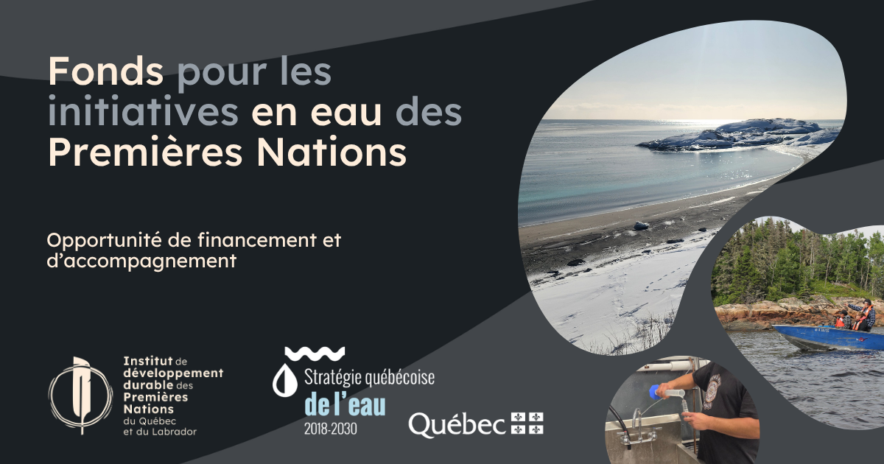

BUDGET PROVISOIRE

***Les dépenses liées au projet deviennent admissibles à partir de la date de réception de la lettre d'approbation du projet***

Complétez seulement les cases blanches. Les catégories de dépenses ne doivent pas être modifiées. Les cases des colonnes et rangées « Total » et « Sous-total » ont des formules intégrées pour des calculs automatiques.

Nom du porteur du projet :
Titre du projet :
Personne contact :
Adresse courriel :
Téléphone :

ANNÉE FINANCIÈRE 1 (2026-2027)
Catégorie de dépenses |  |  | Total | Contribution en espèces du Fonds pour les initiatives en eau des Premières Nations | OPTIONNEL Contribution de votre organisation |  | OPTIONNEL Contribution partenaire #1 [INDIQUER LE NOM DU PARTENAIRE] |  | OPTIONNEL Contribution partenaire #2 [INDIQUER LE NOM DU PARTENAIRE] |  | Notes
 |  | Description ou précisions |  | En espèces | En espèces | En nature | En espèces | En nature | En espèces | En nature
Salaires et avantages sociaux du personnel et des stagiaires |  |  | - $
Honoraires professionnels |  |  | - $
Location ou la réfection de locaux (maximum de 10 % du montant total) |  |  | - $
Frais de formation en lien avec les objectifs du projet |  |  | - $
Dépenses associées aux communications, y compris la traduction |  |  | - $
Frais de déplacement à l’intérieur du Québec liés à la réalisation des activités du projet n’excédant pas les tarifs du Conseil national mixte |  |  | - $
Frais associés à des ateliers, des rencontres et cérémonies dans les communautés |  |  | - $
Achat ou la location d’équipement spécialisé pour la réalisation du projet |  |  | - $
Location de véhicules ou transports privés |  |  | - $
Sous-total |  |  | - $ | - $ | - $ | - $ | - $ | - $ | - $ | - $
Frais administratifs (jusqu'à 10 % du total) |  |  | - $ |  | S/O | S/O | S/O | S/O | S/O | S/O
Total des dépenses |  |  | - $ | - $ | - $ | - $ | - $ | - $ | - $ | - $

ANNÉE FINANCIÈRE 2 (2027-2028)
Catégorie de dépenses |  |  | Total | Contribution en espèces du Fonds pour les initiatives en eau des Premières Nations | OPTIONNEL Contribution de votre organisation |  | OPTIONNEL Contribution partenaire #1 [INDIQUER LE NOM DU PARTENAIRE] |  | OPTIONNEL Contribution partenaire #2 [INDIQUER LE NOM DU PARTENAIRE] |  | Notes
 |  | Description ou précisions |  | En espèces | En espèces | En nature | En espèces | En nature | En espèces | En nature
Salaires et avantages sociaux du personnel et des stagiaires |  |  | - $
Honoraires professionnels |  |  | - $
Location ou la réfection de locaux (maximum de 10 % du montant total) |  |  | - $
Frais de formation en lien avec les objectifs du projet |  |  | - $
Dépenses associées aux communications, y compris la traduction |  |  | - $
Frais de déplacement à l’intérieur du Québec liés à la réalisation des activités du projet n’excédant pas les tarifs du Conseil national mixte |  |  | - $
Frais associés à des ateliers, des rencontres et cérémonies dans les communautés |  |  | - $
Achat ou la location d’équipement spécialisé pour la réalisation du projet |  |  | - $
Location de véhicules ou transports privés |  |  | - $
Sous-total |  |  | - $ | - $ | - $ | - $ | - $ | - $ | - $ | - $
Frais administratifs (jusqu'à 10 % du total) |  |  | - $ |  | S/O | S/O | S/O | S/O | S/O | S/O
Total des dépenses |  |  | - $ | - $ | - $ | - $ | - $ | - $ | - $ | - $

ANNÉE FINANCIÈRE 3 (2028-2029)
Catégorie de dépenses |  |  | Total | Contribution en espèces du Fonds pour les initiatives en eau des Premières Nations | OPTIONNEL Contribution de votre organisation |  | OPTIONNEL Contribution partenaire #1 [INDIQUER LE NOM DU PARTENAIRE] |  | OPTIONNEL Contribution partenaire #2 [INDIQUER LE NOM DU PARTENAIRE] |  | Notes
 |  | Description ou précisions |  | En espèces | En espèces | En nature | En espèces | En nature | En espèces | En nature
Salaires et avantages sociaux du personnel et des stagiaires |  |  | - $
Honoraires professionnels |  |  | - $
Location ou la réfection de locaux (maximum de 10 % du montant total) |  |  | - $
Frais de formation en lien avec les objectifs du projet |  |  | - $
Dépenses associées aux communications, y compris la traduction |  |  | - $
Frais de déplacement à l’intérieur du Québec liés à la réalisation des activités du projet n’excédant pas les tarifs du Conseil national mixte |  |  | - $
Frais associés à des ateliers, des rencontres et cérémonies dans les communautés |  |  | - $
Achat ou la location d’équipement spécialisé pour la réalisation du projet |  |  | - $
Location de véhicules ou transports privés |  |  | - $
Sous-total |  |  | - $ | - $ | - $ | - $ | - $ | - $ | - $ | - $
Frais administratifs (jusqu'à 10 % du total) |  |  | - $ |  | S/O | S/O | S/O | S/O | S/O | S/O
Total des dépenses |  |  | - $ | - $ | - $ | - $ | - $ | - $ | - $ | - $

SOMMAIRE

Sources de financement | Total des dépenses
Total du financement demandé au Fonds pour les initiatives en eau des Premières Nations | - $
Total des contributions en espèces de votre organisation et des partenaires | - $
Total des contributions en nature de votre organisation et des partenaires | - $
Coût total du projet | - $

